Hoja1
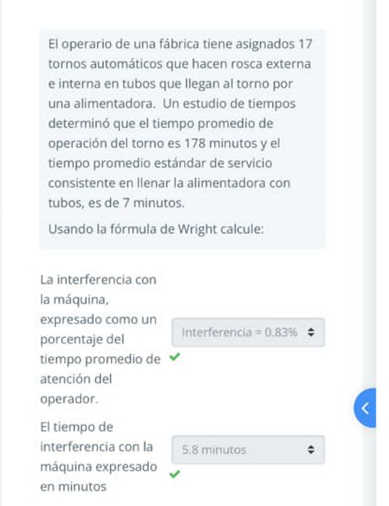
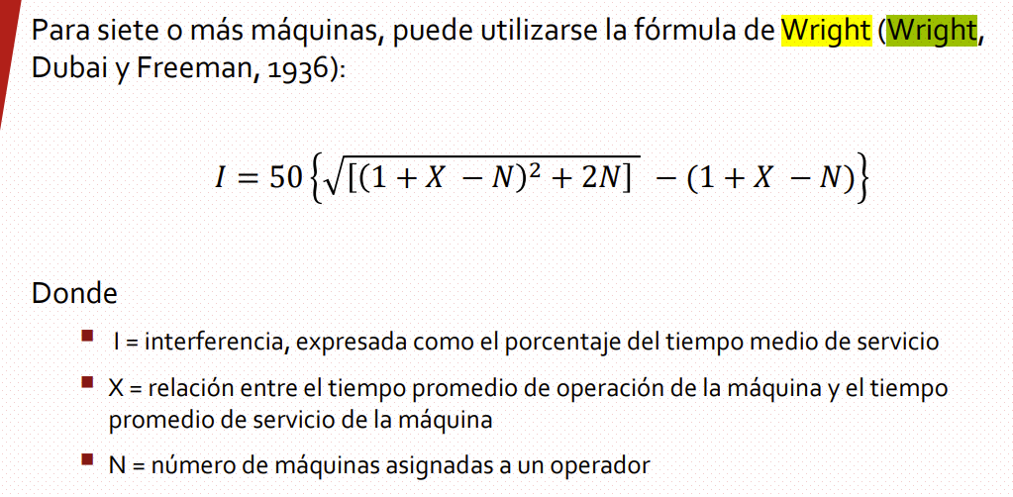
178 | tiempo promedio de operación
7 | tiempo promedio de servicio
17 | número de máquinas asignadas
X | 25.428571429
82.868188402 | I: | 0.83
TIEMPO DE INTERFERENCIA | 3.9776730433

Hoja3
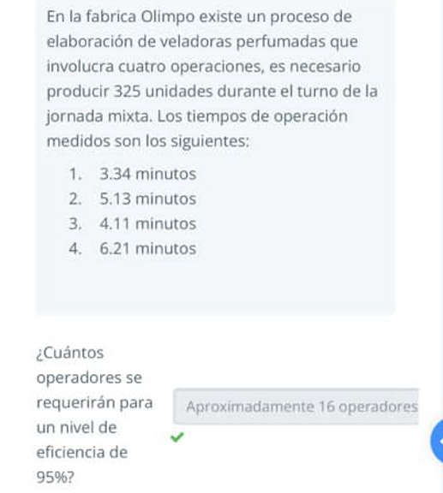

1 | 3.34 | minutos
2 | 5.13 | minutos
3 | 4.11 | minutos
4 | 6.21 | minutos
 | 18.79
 | 6106.75

 | 6428.1578947
 | 15.31

Piezas por operador por dia | 22.3125 | piezas totales por dia/numero de operadore

Unidades por Operador por Turno | 420

Produccion Total Ajustada | 357.63704098

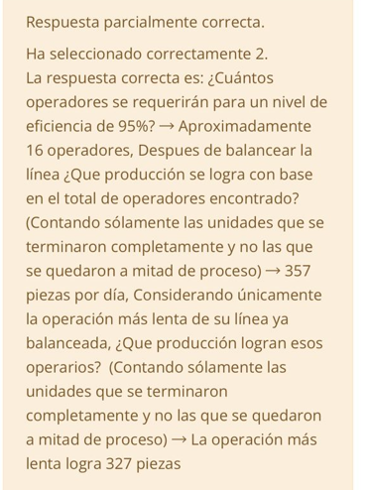
Unidades por operador por turno | 67.632850242

produccion total basada en operacion mas lenta | 1082.1256039

produccion total basada en la operacion mas lenta

Hoja2
